Print form
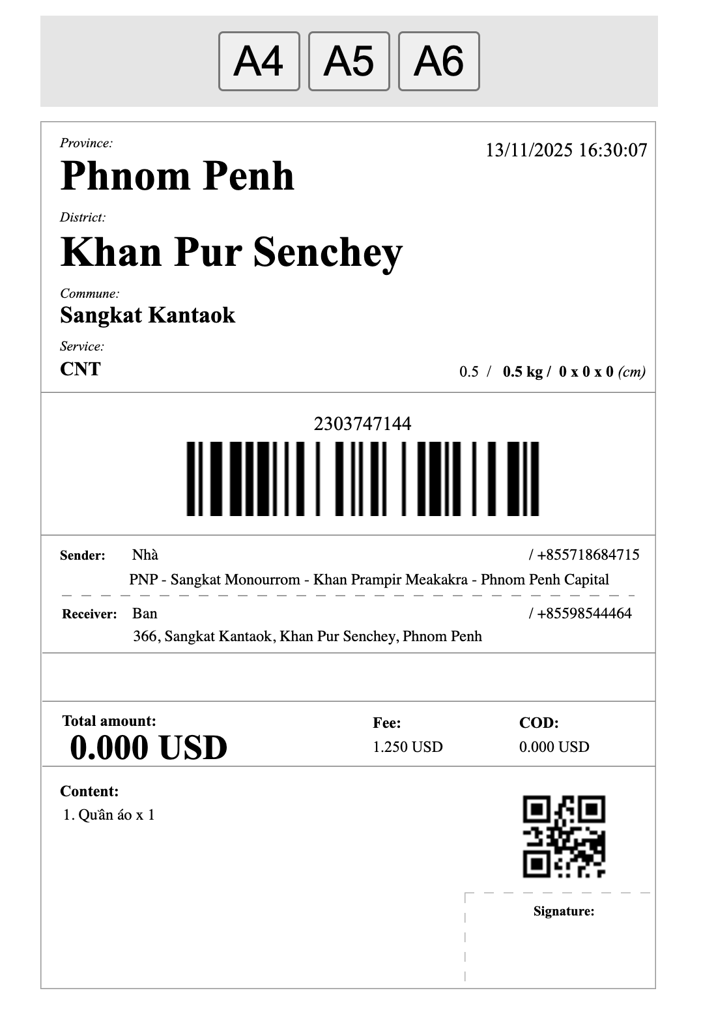
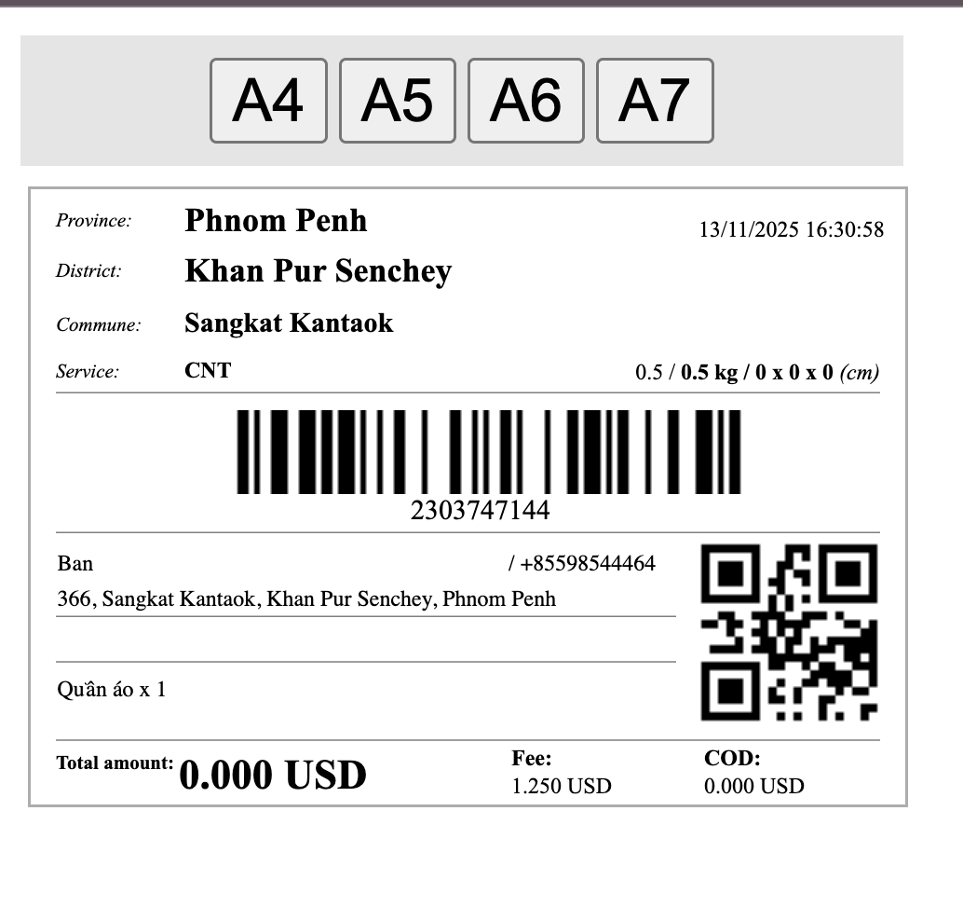

 |  | English | Cambodia | Chinese | Cam-Nita | cam Thean | Cambodia | Chinese
 |  | Province | ខេត្ត/រាជធានី |  | ខេត្ត | ខេត្ត/រាជធានី
 |  | District | ស្រុក/ខណ្ឌ |  | ស្រុក | ស្រុក/ខណ្ឌ
 |  | Commune | ឃុំ/សង្កាត់ |  | ឃុំ | ឃុំ/សង្កាត់
 |  | Service | សេវាកម្ម |  | សេវាកម្ម | សេវាកម្ម
 |  | Sender | អ្នកផ្ញើ |  | អ្នកផ្ញើ | អ្នកផ្ញើ
 |  | Receiver | អ្នកទទួល |  | អ្នកទទួល | អ្នកទទួល
 |  | Total amount | ចំនួនទឹកប្រាក់សរុប |  | សរុប | ចំនួនទឹកប្រាក់សរុប
 |  | Fee | ថ្លៃដឹកជញ្ជូន |  | តម្លៃផ្ញើ | ថ្លៃដឹកជញ្ជូន
 |  | COD | ប្រាក់ COD |  | ថ្លៃអីវ៉ាន់ COD | ប្រាក់ COD
 |  | Content | បរិយាយទំនិញ |  | ទំនិញ | បរិយាយទំនិញ
 |  | Signature | ហត្ថលេខា |  | ហត្ថលេខា | ហត្ថលេខា

UPDATE NHÃN IN MỚI 15/01/2026

VI | EN | Cam

